Tecnologia da Informação
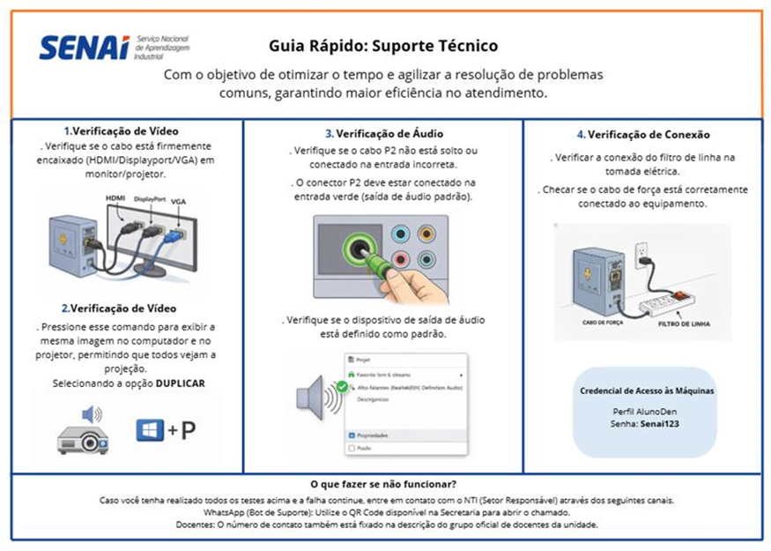
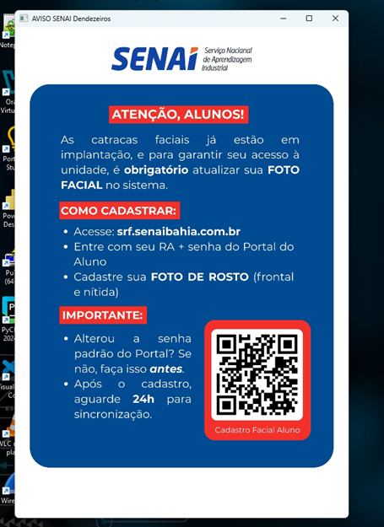
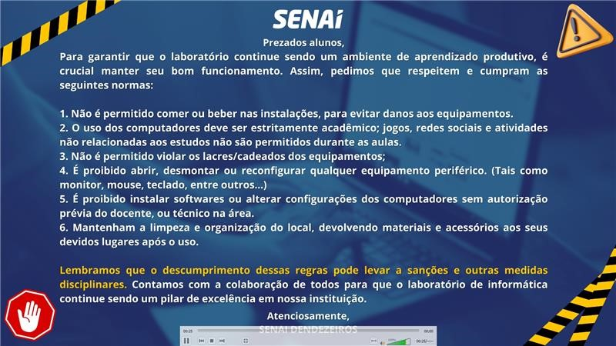
VISITA TÉCNICA - ESPECIALISTAS TÉCNICOS SENAI BAHIA

DATA DA VISITA: | 2026-03-25
UNIDADE: | DENDEZEIROS
PARTICIPANTES: | Paulo/Tainá, Deisiele e Bruno - NTI/Vanessa ATI
AREA | ACOMPANHADO POR: | DESCRIÇÃO DO ITEM | O QUE FOI OBSERVADO | BOAS PRÁTICAS | OPORTUNIDADES DE MELHORIA | OBSERVAÇOES GERAIS

DS / INFORMÁTICA | Tainá e Deisiele-NTI e Vanessa - ATI | ESTRUTURA DO LABORATÓRIO | Foram diagnosticados diversos laboratórios (L09, L07, LAB 11, L10, L13, L12, I01, I02, G05, G07, C01-C04, C09-C10). Total de máquinas mapeadas ultrapassa 900 computadores.(947 para ser exato) | Aplicativos padronizados. Boas práticas de login de cadastro de catracas e informações de uso. | L13: Teclados com teclas faltando e mouses frágeis. I01: PCs fora do domínio, wallpaper animado e bloqueio de admin. D4: Tela de projeção muito baixa, dificultando a visão dos alunos no fundo da sala.Verificar atualizações de licenças dos softwares CCW e Elipse. | L07 25 Destaque: Racks exclusivos para Redes. LAB 11 49 Boa Prática: Organizado, boas práticas no login de catracas. L10 41 Boa Prática: Organizado, boas práticas de login. L13 41 Crítico: Mouses frágeis e teclados danificados por alunos. L12 49 Organizado, câmeras bem localizadas. I01 e I02 (sem internet)- 43 Crítico: Fora do domínio, software não autorizado, precisa formatar. D03 31 Automação - Rede Wireless. D4 21 Infra: Tela de projeção muito baixa. D5 21 Automação - Softwares CCW e Elipse. G07 55 Maior laboratório em capacidade de máquinas. Outros (C01-C10, I02, G05) ~250 Operacionais, sem intercorrências graves relatadas.
 |  | ESTRUTURA DE APLICATIVOS | Os Aplicativos instalados, suprem as necessidades dos docentes para as aulas de DS e outros cursos de TI. | Imagem de replica de discos para todos os Laboratorios da unidade, otimizando a utilização para o curso * | LINK_Diagnostico_Pcs | Os Racks das bancadas do LAB de Redes são abertos, sugiro usar Racks fechados, evitando que danifiquem equipamentos.
 |  | DISPOSITIVOS DE APOIO PARA AULAS PRÁTICAS | Quantidade de arduino suficiente para as aulas de eletronica e IOT. | Aulas práticas com arduíno para IOT | Manter a estrutura organizada, com armários e bancadas de práticas.
REDE DE COMPUTADORES | Tainá e Deisiele-NTI e Vanessa - ATI | ESTRUTURA DO LABORATÓRIO |  | Organizados | Lab. Redes sendo estruturado e já em uso |  | Equipamentos de investimento 2024
 |  | ESTRUTURA DE APLICATIVOS | Os Aplicativos instalados, suprem as necessidades dos docentes para cursos de TI. | Imagem de replica de discos para todos os Laboratorios da unidade, otimizando a utilização para o curso * | Verificar mensalmente a utilização dos espaços dos discos para excluir arquivos desnecessarios dos alunos.
 |  | DISPOSITIVOS DE APOIO PARA AULAS PRÁTICAS | Equipamentos e insumos suprem necessidade dos cursos que rodam na unidade, obs. o estagiario cuida dessa organização | Aulas práticas com arduíno para cursos de infraestrutura | Manter a estrutura organizada, com armários e bancadas de práticas.

